地点図
地点19 | おゆみ野中央8丁目交差点付近（地点）

 | 全体図

 |  | 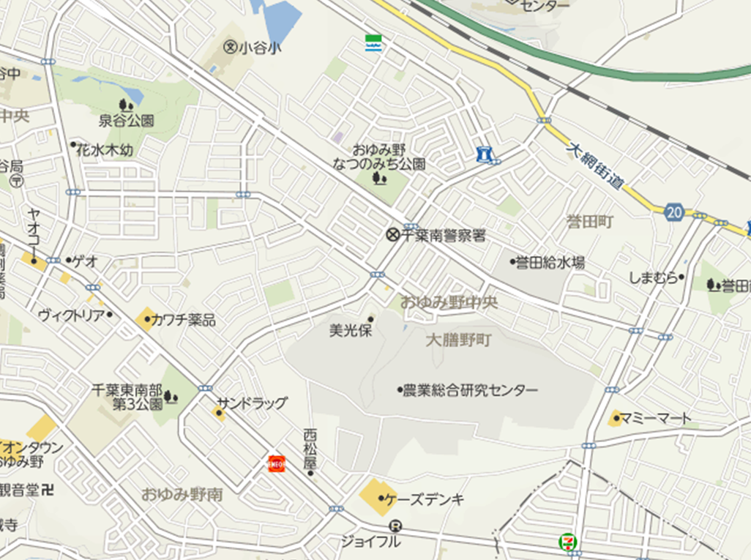 広域.png

400 m

 | 詳細図

 |  | 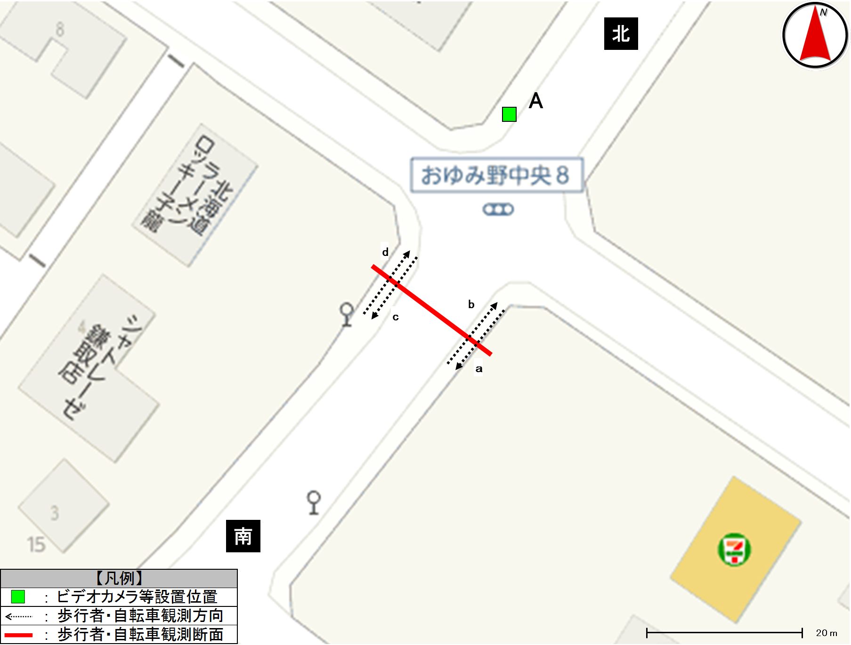 詳細.png

歩行者類流動図
歩行者類流動図 |  | 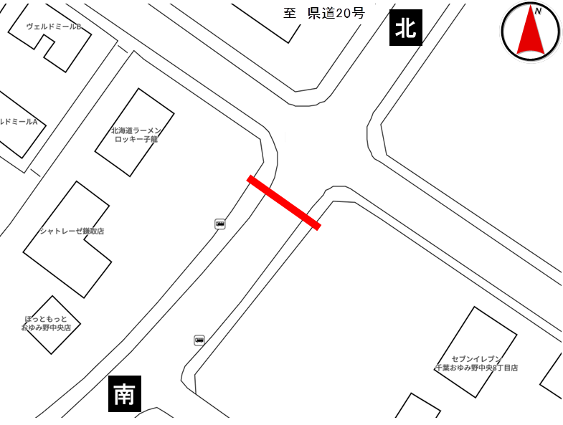

種別 | 平日
地点番号 | 19
調査地点 | おゆみ野中央8丁目交差点付近（地点）
調査日 | 2020-11-27
調査時間 | 7:00～19:00
天候 | 雨後曇
※緑は歩行者及び歩道通行の自転車、赤は車道通行の自転車
《12時間計》
北

43
(歩33)
(自10)

計92
(歩65)
(自27)
11
0
37
(歩31)
(自6)

計11
※歩：歩行者
※自：自転車
計84
(歩68)
(自16)
計6
49
(歩32)
(自17)
6
0
47
(歩37)
(自10)
南

※緑は歩行者及び歩道通行の自転車、赤は車道通行の自転車
《ピーク時；7:00～8:00》
北

9
(歩6)
(自3)

計13
(歩9)
(自4)
2
0
15
(歩13)
(自2)

計2
※歩：歩行者
※自：自転車
4
(歩3)
(自1)
計22
(歩20)
(自2)
計1

0
7
(歩7)
(自0)
1
南

歩行者類交通集計表
交通量調査結果集計表＜歩行者類＞（10分間値）
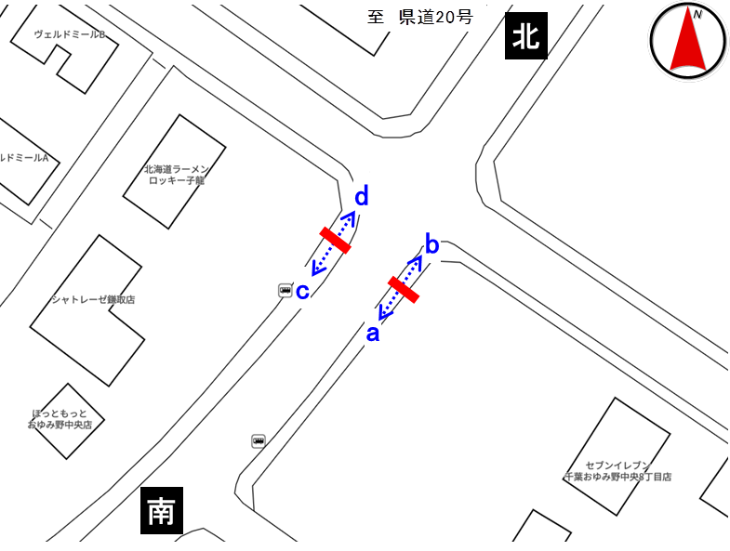
平日

地点番号： |  | 19

調査地点： |  | おゆみ野中央8丁目交差点付近（地点）

調査年月日： |  | 令和元年11月27日（水）

天候： |  | 雨後曇

※表中のベージュ部分は合計が最大の箇所を示す

 | 方向 | a方向 |  |  |  | b方向 |  |  |  | 断面計（a+b）
 | 分類 | 歩行者 | 自転車 (歩道） | 自転車 (車道） | 合計 | 歩行者 | 自転車 (歩道） | 自転車 (車道） | 合計 | 歩行者 | 自転車 (歩道） | 自転車 (車道） | 合計
時間
7:00～7:10 |  | 0 | 0 | 0 | 0 | 0 | 0 | 0 | 0 | 0 | 0 | 0 | 0
7:10～7:20 |  | 4 | 0 | 0 | 4 | 11 | 0 | 0 | 11 | 15 | 0 | 0 | 15
7:20～7:30 |  | 1 | 0 | 0 | 1 | 1 | 1 | 0 | 2 | 2 | 1 | 0 | 3
7:30～7:40 |  | 1 | 0 | 0 | 1 | 0 | 0 | 0 | 0 | 1 | 0 | 0 | 1
7:40～7:50 |  | 0 | 0 | 0 | 0 | 1 | 0 | 0 | 1 | 1 | 0 | 0 | 1
7:50～8:00 |  | 1 | 0 | 1 | 2 | 0 | 1 | 0 | 1 | 1 | 1 | 1 | 3
7:00～8:00 |  | 7 | 0 | 1 | 8 | 13 | 2 | 0 | 15 | 20 | 2 | 1 | 23
8:00～8:10 |  | 0 | 0 | 0 | 0 | 0 | 0 | 0 | 0 | 0 | 0 | 0 | 0
8:10～8:20 |  | 1 | 0 | 1 | 2 | 0 | 0 | 0 | 0 | 1 | 0 | 1 | 2
8:20～8:30 |  | 0 | 0 | 0 | 0 | 0 | 1 | 0 | 1 | 0 | 1 | 0 | 1
8:30～8:40 |  | 0 | 0 | 0 | 0 | 0 | 2 | 0 | 2 | 0 | 2 | 0 | 2
8:40～8:50 |  | 0 | 0 | 0 | 0 | 0 | 0 | 0 | 0 | 0 | 0 | 0 | 0
8:50～9:00 |  | 0 | 1 | 0 | 1 | 0 | 0 | 0 | 0 | 0 | 1 | 0 | 1
8:00～9:00 |  | 1 | 1 | 1 | 3 | 0 | 3 | 0 | 3 | 1 | 4 | 1 | 6
9:00～10:00 |  | 2 | 0 | 0 | 2 | 2 | 0 | 0 | 2 | 4 | 0 | 0 | 4
10:00～11:00 |  | 0 | 1 | 2 | 3 | 0 | 0 | 0 | 0 | 0 | 1 | 2 | 3
11:00～12:00 |  | 0 | 0 | 0 | 0 | 0 | 0 | 0 | 0 | 0 | 0 | 0 | 0
12:00～13:00 |  | 2 | 0 | 0 | 2 | 2 | 0 | 0 | 2 | 4 | 0 | 0 | 4
13:00～14:00 |  | 2 | 0 | 1 | 3 | 1 | 0 | 0 | 1 | 3 | 0 | 1 | 4
14:00～15:00 |  | 1 | 0 | 0 | 1 | 1 | 0 | 0 | 1 | 2 | 0 | 0 | 2
15:00～16:00 |  | 7 | 3 | 0 | 10 | 3 | 0 | 0 | 3 | 10 | 3 | 0 | 13
16:00～17:00 |  | 9 | 1 | 1 | 11 | 2 | 0 | 0 | 2 | 11 | 1 | 1 | 13
17:00～17:10 |  | 1 | 0 | 0 | 1 | 3 | 0 | 0 | 3 | 4 | 0 | 0 | 4
17:10～17:20 |  | 2 | 0 | 0 | 2 | 0 | 0 | 0 | 0 | 2 | 0 | 0 | 2
17:20～17:30 |  | 0 | 0 | 0 | 0 | 0 | 0 | 0 | 0 | 0 | 0 | 0 | 0
17:30～17:40 |  | 0 | 0 | 0 | 0 | 0 | 0 | 0 | 0 | 0 | 0 | 0 | 0
17:40～17:50 |  | 0 | 0 | 0 | 0 | 0 | 0 | 0 | 0 | 0 | 0 | 0 | 0
17:50～18:00 |  | 0 | 0 | 0 | 0 | 0 | 0 | 0 | 0 | 0 | 0 | 0 | 0
17:00～18:00 |  | 3 | 0 | 0 | 3 | 3 | 0 | 0 | 3 | 6 | 0 | 0 | 6
18:00～18:10 |  | 0 | 0 | 0 | 0 | 1 | 0 | 0 | 1 | 1 | 0 | 0 | 1
18:10～18:20 |  | 1 | 2 | 0 | 3 | 2 | 1 | 0 | 3 | 3 | 3 | 0 | 6
18:20～18:30 |  | 0 | 1 | 0 | 1 | 0 | 0 | 0 | 0 | 0 | 1 | 0 | 1
18:30～18:40 |  | 1 | 1 | 0 | 2 | 1 | 0 | 0 | 1 | 2 | 1 | 0 | 3
18:40～18:50 |  | 1 | 0 | 0 | 1 | 0 | 0 | 0 | 0 | 1 | 0 | 0 | 1
18:50～19:00 |  | 0 | 0 | 0 | 0 | 0 | 0 | 0 | 0 | 0 | 0 | 0 | 0
18:00～19:00 |  | 3 | 4 | 0 | 7 | 4 | 1 | 0 | 5 | 7 | 5 | 0 | 12
朝ピーク計（7-9) |  | 8 | 1 | 2 | 11 | 13 | 5 | 0 | 18 | 21 | 6 | 2 | 29
夕ピーク計(17-19) |  | 6 | 4 | 0 | 10 | 7 | 1 | 0 | 8 | 13 | 5 | 0 | 18

12時間計(7-19) |  | 37 | 10 | 6 | 53 | 31 | 6 | 0 | 37 | 68 | 16 | 6 | 90
 | 方向 | ｃ方向 |  |  |  | d方向 |  |  |  | 断面計（c+d） |  |  |  | 地点計
 | 分類 | 歩行者 | 自転車 (歩道） | 自転車 (車道） | 合計 | 歩行者 | 自転車 (歩道） | 自転車 (車道） | 合計 | 歩行者 | 自転車 (歩道） | 自転車 (車道） | 合計 | 歩行者 | 自転車 (歩道） | 自転車 (車道） | 合計
時間
7:00～7:10 |  | 2 | 0 | 0 | 2 | 1 | 0 | 0 | 1 | 3 | 0 | 0 | 3 | 3 | 0 | 0 | 3
7:10～7:20 |  | 0 | 1 | 0 | 1 | 1 | 0 | 0 | 1 | 1 | 1 | 0 | 2 | 16 | 1 | 0 | 17
7:20～7:30 |  | 0 | 0 | 0 | 0 | 3 | 1 | 2 | 6 | 3 | 1 | 2 | 6 | 5 | 2 | 2 | 9
7:30～7:40 |  | 0 | 0 | 0 | 0 | 1 | 0 | 0 | 1 | 1 | 0 | 0 | 1 | 2 | 0 | 0 | 2
7:40～7:50 |  | 1 | 0 | 0 | 1 | 0 | 1 | 0 | 1 | 1 | 1 | 0 | 2 | 2 | 1 | 0 | 3
7:50～8:00 |  | 0 | 0 | 0 | 0 | 0 | 1 | 0 | 1 | 0 | 1 | 0 | 1 | 1 | 2 | 1 | 4
7:00～8:00 |  | 3 | 1 | 0 | 4 | 6 | 3 | 2 | 11 | 9 | 4 | 2 | 15 | 29 | 6 | 3 | 38
8:00～8:10 |  | 0 | 0 | 0 | 0 | 1 | 2 | 0 | 3 | 1 | 2 | 0 | 3 | 1 | 2 | 0 | 3
8:10～8:20 |  | 0 | 0 | 0 | 0 | 1 | 0 | 2 | 3 | 1 | 0 | 2 | 3 | 2 | 0 | 3 | 5
8:20～8:30 |  | 0 | 0 | 0 | 0 | 0 | 0 | 0 | 0 | 0 | 0 | 0 | 0 | 0 | 1 | 0 | 1
8:30～8:40 |  | 0 | 0 | 0 | 0 | 0 | 0 | 0 | 0 | 0 | 0 | 0 | 0 | 0 | 2 | 0 | 2
8:40～8:50 |  | 0 | 0 | 0 | 0 | 1 | 0 | 0 | 1 | 1 | 0 | 0 | 1 | 1 | 0 | 0 | 1
8:50～9:00 |  | 0 | 0 | 0 | 0 | 0 | 0 | 0 | 0 | 0 | 0 | 0 | 0 | 0 | 1 | 0 | 1
8:00～9:00 |  | 0 | 0 | 0 | 0 | 3 | 2 | 2 | 7 | 3 | 2 | 2 | 7 | 4 | 6 | 3 | 13
9:00～10:00 |  | 1 | 2 | 0 | 3 | 0 | 1 | 0 | 1 | 1 | 3 | 0 | 4 | 5 | 3 | 0 | 8
10:00～11:00 |  | 1 | 1 | 0 | 2 | 1 | 0 | 2 | 3 | 2 | 1 | 2 | 5 | 2 | 2 | 4 | 8
11:00～12:00 |  | 4 | 1 | 0 | 5 | 4 | 1 | 2 | 7 | 8 | 2 | 2 | 12 | 8 | 2 | 2 | 12
12:00～13:00 |  | 1 | 0 | 0 | 1 | 1 | 2 | 0 | 3 | 2 | 2 | 0 | 4 | 6 | 2 | 0 | 8
13:00～14:00 |  | 0 | 1 | 0 | 1 | 6 | 0 | 0 | 6 | 6 | 1 | 0 | 7 | 9 | 1 | 1 | 11
14:00～15:00 |  | 2 | 0 | 0 | 2 | 1 | 0 | 1 | 2 | 3 | 0 | 1 | 4 | 5 | 0 | 1 | 6
15:00～16:00 |  | 3 | 2 | 0 | 5 | 4 | 0 | 0 | 4 | 7 | 2 | 0 | 9 | 17 | 5 | 0 | 22
16:00～17:00 |  | 6 | 4 | 0 | 10 | 3 | 0 | 0 | 3 | 9 | 4 | 0 | 13 | 20 | 5 | 1 | 26
17:00～17:10 |  | 3 | 0 | 0 | 3 | 0 | 1 | 0 | 1 | 3 | 1 | 0 | 4 | 7 | 1 | 0 | 8
17:10～17:20 |  | 2 | 1 | 0 | 3 | 3 | 0 | 0 | 3 | 5 | 1 | 0 | 6 | 7 | 1 | 0 | 8
17:20～17:30 |  | 1 | 0 | 0 | 1 | 0 | 0 | 0 | 0 | 1 | 0 | 0 | 1 | 1 | 0 | 0 | 1
17:30～17:40 |  | 1 | 0 | 0 | 1 | 0 | 0 | 0 | 0 | 1 | 0 | 0 | 1 | 1 | 0 | 0 | 1
17:40～17:50 |  | 0 | 1 | 0 | 1 | 0 | 0 | 0 | 0 | 0 | 1 | 0 | 1 | 0 | 1 | 0 | 1
17:50～18:00 |  | 0 | 1 | 0 | 1 | 0 | 0 | 1 | 1 | 0 | 1 | 1 | 2 | 0 | 1 | 1 | 2
17:00～18:00 |  | 7 | 3 | 0 | 10 | 3 | 1 | 1 | 5 | 10 | 4 | 1 | 15 | 16 | 4 | 1 | 21
18:00～18:10 |  | 0 | 0 | 0 | 0 | 0 | 0 | 0 | 0 | 0 | 0 | 0 | 0 | 1 | 0 | 0 | 1
18:10～18:20 |  | 0 | 0 | 0 | 0 | 0 | 0 | 0 | 0 | 0 | 0 | 0 | 0 | 3 | 3 | 0 | 6
18:20～18:30 |  | 0 | 1 | 0 | 1 | 0 | 0 | 0 | 0 | 0 | 1 | 0 | 1 | 0 | 2 | 0 | 2
18:30～18:40 |  | 1 | 0 | 0 | 1 | 1 | 0 | 0 | 1 | 2 | 0 | 0 | 2 | 4 | 1 | 0 | 5
18:40～18:50 |  | 0 | 0 | 0 | 0 | 0 | 0 | 0 | 0 | 0 | 0 | 0 | 0 | 1 | 0 | 0 | 1
18:50～19:00 |  | 3 | 1 | 0 | 4 | 0 | 0 | 1 | 1 | 3 | 1 | 1 | 5 | 3 | 1 | 1 | 5
18:00～19:00 |  | 4 | 2 | 0 | 6 | 1 | 0 | 1 | 2 | 5 | 2 | 1 | 8 | 12 | 7 | 1 | 20

朝ピーク計（7-9) |  | 3 | 1 | 0 | 4 | 9 | 5 | 4 | 18 | 12 | 6 | 4 | 22 | 33 | 12 | 6 | 51
夕ピーク計(17-19) |  | 11 | 5 | 0 | 16 | 4 | 1 | 2 | 7 | 15 | 6 | 2 | 23 | 28 | 11 | 2 | 41
12時間計(7-19) |  | 32 | 17 | 0 | 49 | 33 | 10 | 11 | 54 | 65 | 27 | 11 | 103 | 133 | 43 | 17 | 193

歩行者類交通量時間変動図
交通量調査結果集計表＜歩行者類＞（1時間値）

平日

地点番号： |  | 19

調査地点： |  | おゆみ野中央8丁目交差点付近（地点）

調査年月日： |  | 令和元年11月27日（水）

天候： |  | 雨後曇

※表中のベージュ部分は合計が最大の箇所を示す

a方向
 | 歩行者 | 自転車(歩道） | 自転車(車道）
7 | 7 | 0 | 1
8 | 1 | 1 | 1
9 | 2 | 0 | 0
10 | 0 | 1 | 2
11 | 0 | 0 | 0
12 | 2 | 0 | 0
13 | 2 | 0 | 1
14 | 1 | 0 | 0
15 | 7 | 3 | 0
16 | 9 | 1 | 1
17 | 3 | 0 | 0
18 | 3 | 4 | 0
 | 方向 | a方向
 | 分類 | 歩行者 | 自転車 (歩道） | 自転車 (車道） | 合計
時間 |  |  |  |  |  |  | 歩行者 | 自転車(歩道） | 自転車(車道）
7:00～8:00 |  | 7 | 0 | 1 | 8 | 7 | 7 | 0 | 1 | 7:00～8:00
8:00～9:00 |  | 1 | 1 | 1 | 3 | 8 | 1 | 1 | 1 | 8:00～9:00
9:00～10:00 |  | 2 | 0 | 0 | 2 | 9 | 2 | 0 | 0 | 9:00～10:00
10:00～11:00 |  | 0 | 1 | 2 | 3 | 10 | 0 | 1 | 2 | 10:00～11:00
11:00～12:00 |  | 0 | 0 | 0 | 0 | 11 | 0 | 0 | 0 | 11:00～12:00
12:00～13:00 |  | 2 | 0 | 0 | 2 | 12 | 2 | 0 | 0 | 12:00～13:00
13:00～14:00 |  | 2 | 0 | 1 | 3 | 13 | 2 | 0 | 1 | 13:00～14:00
14:00～15:00 |  | 1 | 0 | 0 | 1 | 14 | 1 | 0 | 0 | 14:00～15:00
15:00～16:00 |  | 7 | 3 | 0 | 10 | 15 | 7 | 3 | 0 | 15:00～16:00
16:00～17:00 |  | 9 | 1 | 1 | 11 | 16 | 9 | 1 | 1 | 16:00～17:00
17:00～18:00 |  | 3 | 0 | 0 | 3 | 17 | 3 | 0 | 0 | 17:00～18:00
18:00～19:00 |  | 3 | 4 | 0 | 7 | 18 | 3 | 4 | 0 | 18:00～19:00
朝ピーク計（7-9) |  | 8 | 1 | 2 | 11
夕ピーク計(17-19) |  | 6 | 4 | 0 | 10
12時間計(7-19) |  | 37 | 10 | 6 | 53
b方向
 | 歩行者 | 自転車(歩道） | 自転車(車道）
7 | 13 | 2 | 0
8 | 0 | 3 | 0
9 | 2 | 0 | 0
10 | 0 | 0 | 0
11 | 0 | 0 | 0
12 | 2 | 0 | 0
13 | 1 | 0 | 0
14 | 1 | 0 | 0
15 | 3 | 0 | 0
16 | 2 | 0 | 0
17 | 3 | 0 | 0
18 | 4 | 1 | 0
 | 方向 | b方向
 | 分類 | 歩行者 | 自転車 (歩道） | 自転車 (車道） | 合計
時間 |  |  |  |  |  |  | 歩行者 | 自転車(歩道） | 自転車(車道）
7:00～8:00 |  | 13 | 2 | 0 | 15 | 7 | 13 | 2 | 0 | 7:00～8:00
8:00～9:00 |  | 0 | 3 | 0 | 3 | 8 | 0 | 3 | 0 | 8:00～9:00
9:00～10:00 |  | 2 | 0 | 0 | 2 | 9 | 2 | 0 | 0 | 9:00～10:00
10:00～11:00 |  | 0 | 0 | 0 | 0 | 10 | 0 | 0 | 0 | 10:00～11:00
11:00～12:00 |  | 0 | 0 | 0 | 0 | 11 | 0 | 0 | 0 | 11:00～12:00
12:00～13:00 |  | 2 | 0 | 0 | 2 | 12 | 2 | 0 | 0 | 12:00～13:00
13:00～14:00 |  | 1 | 0 | 0 | 1 | 13 | 1 | 0 | 0 | 13:00～14:00
14:00～15:00 |  | 1 | 0 | 0 | 1 | 14 | 1 | 0 | 0 | 14:00～15:00
15:00～16:00 |  | 3 | 0 | 0 | 3 | 15 | 3 | 0 | 0 | 15:00～16:00
16:00～17:00 |  | 2 | 0 | 0 | 2 | 16 | 2 | 0 | 0 | 16:00～17:00
17:00～18:00 |  | 3 | 0 | 0 | 3 | 17 | 3 | 0 | 0 | 17:00～18:00
18:00～19:00 |  | 4 | 1 | 0 | 5 | 18 | 4 | 1 | 0 | 18:00～19:00
朝ピーク計（7-9) |  | 13 | 5 | 0 | 18
夕ピーク計(17-19) |  | 7 | 1 | 0 | 8
12時間計(7-19) |  | 31 | 6 | 0 | 37
断面計（a+b）
 | 歩行者 | 自転車(歩道） | 自転車(車道）
7 | 20 | 2 | 1
8 | 1 | 4 | 1
9 | 4 | 0 | 0
10 | 0 | 1 | 2
11 | 0 | 0 | 0
12 | 4 | 0 | 0
13 | 3 | 0 | 1
14 | 2 | 0 | 0
15 | 10 | 3 | 0
16 | 11 | 1 | 1
17 | 6 | 0 | 0
18 | 7 | 5 | 0
 | 方向 | 断面計（a+b）
 | 分類 | 歩行者 | 自転車 (歩道） | 自転車 (車道） | 合計
時間 |  |  |  |  |  |  | 歩行者 | 自転車(歩道） | 自転車(車道）
7:00～8:00 |  | 20 | 2 | 1 | 23 | 7 | 20 | 2 | 1 | 7:00～8:00
8:00～9:00 |  | 1 | 4 | 1 | 6 | 8 | 1 | 4 | 1 | 8:00～9:00
9:00～10:00 |  | 4 | 0 | 0 | 4 | 9 | 4 | 0 | 0 | 9:00～10:00
10:00～11:00 |  | 0 | 1 | 2 | 3 | 10 | 0 | 1 | 2 | 10:00～11:00
11:00～12:00 |  | 0 | 0 | 0 | 0 | 11 | 0 | 0 | 0 | 11:00～12:00
12:00～13:00 |  | 4 | 0 | 0 | 4 | 12 | 4 | 0 | 0 | 12:00～13:00
13:00～14:00 |  | 3 | 0 | 1 | 4 | 13 | 3 | 0 | 1 | 13:00～14:00
14:00～15:00 |  | 2 | 0 | 0 | 2 | 14 | 2 | 0 | 0 | 14:00～15:00
15:00～16:00 |  | 10 | 3 | 0 | 13 | 15 | 10 | 3 | 0 | 15:00～16:00
16:00～17:00 |  | 11 | 1 | 1 | 13 | 16 | 11 | 1 | 1 | 16:00～17:00
17:00～18:00 |  | 6 | 0 | 0 | 6 | 17 | 6 | 0 | 0 | 17:00～18:00
18:00～19:00 |  | 7 | 5 | 0 | 12 | 18 | 7 | 5 | 0 | 18:00～19:00
朝ピーク計（7-9) |  | 21 | 6 | 2 | 29
夕ピーク計(17-19) |  | 13 | 5 | 0 | 18
12時間計(7-19) |  | 68 | 16 | 6 | 90
ｃ方向
 | 歩行者 | 自転車(歩道） | 自転車(車道）
7 | 3 | 1 | 0
8 | 0 | 0 | 0
9 | 1 | 2 | 0
10 | 1 | 1 | 0
11 | 4 | 1 | 0
12 | 1 | 0 | 0
13 | 0 | 1 | 0
14 | 2 | 0 | 0
15 | 3 | 2 | 0
16 | 6 | 4 | 0
17 | 7 | 3 | 0
18 | 4 | 2 | 0
 | 方向 | ｃ方向
 | 分類 | 歩行者 | 自転車 (歩道） | 自転車 (車道） | 合計
時間 |  |  |  |  |  |  | 歩行者 | 自転車(歩道） | 自転車(車道）
7:00～8:00 |  | 3 | 1 | 0 | 4 | 7 | 3 | 1 | 0 | 7:00～8:00
8:00～9:00 |  | 0 | 0 | 0 | 0 | 8 | 0 | 0 | 0 | 8:00～9:00
9:00～10:00 |  | 1 | 2 | 0 | 3 | 9 | 1 | 2 | 0 | 9:00～10:00
10:00～11:00 |  | 1 | 1 | 0 | 2 | 10 | 1 | 1 | 0 | 10:00～11:00
11:00～12:00 |  | 4 | 1 | 0 | 5 | 11 | 4 | 1 | 0 | 11:00～12:00
12:00～13:00 |  | 1 | 0 | 0 | 1 | 12 | 1 | 0 | 0 | 12:00～13:00
13:00～14:00 |  | 0 | 1 | 0 | 1 | 13 | 0 | 1 | 0 | 13:00～14:00
14:00～15:00 |  | 2 | 0 | 0 | 2 | 14 | 2 | 0 | 0 | 14:00～15:00
15:00～16:00 |  | 3 | 2 | 0 | 5 | 15 | 3 | 2 | 0 | 15:00～16:00
16:00～17:00 |  | 6 | 4 | 0 | 10 | 16 | 6 | 4 | 0 | 16:00～17:00
17:00～18:00 |  | 7 | 3 | 0 | 10 | 17 | 7 | 3 | 0 | 17:00～18:00
18:00～19:00 |  | 4 | 2 | 0 | 6 | 18 | 4 | 2 | 0 | 18:00～19:00
朝ピーク計（7-9) |  | 3 | 1 | 0 | 4
夕ピーク計(17-19) |  | 11 | 5 | 0 | 16
12時間計(7-19) |  | 32 | 17 | 0 | 49
d方向
 | 歩行者 | 自転車(歩道） | 自転車(車道）
7 | 6 | 3 | 2
8 | 3 | 2 | 2
9 | 0 | 1 | 0
10 | 1 | 0 | 2
11 | 4 | 1 | 2
12 | 1 | 2 | 0
13 | 6 | 0 | 0
14 | 1 | 0 | 1
15 | 4 | 0 | 0
16 | 3 | 0 | 0
17 | 3 | 1 | 1
18 | 1 | 0 | 1
 | 方向 | d方向
 | 分類 | 歩行者 | 自転車 (歩道） | 自転車 (車道） | 合計
時間 |  |  |  |  |  |  | 歩行者 | 自転車(歩道） | 自転車(車道）
7:00～8:00 |  | 6 | 3 | 2 | 11 | 7 | 6 | 3 | 2 | 7:00～8:00
8:00～9:00 |  | 3 | 2 | 2 | 7 | 8 | 3 | 2 | 2 | 8:00～9:00
9:00～10:00 |  | 0 | 1 | 0 | 1 | 9 | 0 | 1 | 0 | 9:00～10:00
10:00～11:00 |  | 1 | 0 | 2 | 3 | 10 | 1 | 0 | 2 | 10:00～11:00
11:00～12:00 |  | 4 | 1 | 2 | 7 | 11 | 4 | 1 | 2 | 11:00～12:00
12:00～13:00 |  | 1 | 2 | 0 | 3 | 12 | 1 | 2 | 0 | 12:00～13:00
13:00～14:00 |  | 6 | 0 | 0 | 6 | 13 | 6 | 0 | 0 | 13:00～14:00
14:00～15:00 |  | 1 | 0 | 1 | 2 | 14 | 1 | 0 | 1 | 14:00～15:00
15:00～16:00 |  | 4 | 0 | 0 | 4 | 15 | 4 | 0 | 0 | 15:00～16:00
16:00～17:00 |  | 3 | 0 | 0 | 3 | 16 | 3 | 0 | 0 | 16:00～17:00
17:00～18:00 |  | 3 | 1 | 1 | 5 | 17 | 3 | 1 | 1 | 17:00～18:00
18:00～19:00 |  | 1 | 0 | 1 | 2 | 18 | 1 | 0 | 1 | 18:00～19:00
朝ピーク計（7-9) |  | 9 | 5 | 4 | 18
夕ピーク計(17-19) |  | 4 | 1 | 2 | 7
12時間計(7-19) |  | 33 | 10 | 11 | 54
断面計（c+d）
 | 歩行者 | 自転車(歩道） | 自転車(車道）
7 | 9 | 4 | 2
8 | 3 | 2 | 2
9 | 1 | 3 | 0
10 | 2 | 1 | 2
11 | 8 | 2 | 2
12 | 2 | 2 | 0
13 | 6 | 1 | 0
14 | 3 | 0 | 1
15 | 7 | 2 | 0
16 | 9 | 4 | 0
17 | 10 | 4 | 1
18 | 5 | 2 | 1
 | 方向 | 断面計（c+d）
 | 分類 | 歩行者 | 自転車 (歩道） | 自転車 (車道） | 合計
時間 |  |  |  |  |  |  | 歩行者 | 自転車(歩道） | 自転車(車道）
7:00～8:00 |  | 9 | 4 | 2 | 15 | 7 | 9 | 4 | 2 | 7:00～8:00
8:00～9:00 |  | 3 | 2 | 2 | 7 | 8 | 3 | 2 | 2 | 8:00～9:00
9:00～10:00 |  | 1 | 3 | 0 | 4 | 9 | 1 | 3 | 0 | 9:00～10:00
10:00～11:00 |  | 2 | 1 | 2 | 5 | 10 | 2 | 1 | 2 | 10:00～11:00
11:00～12:00 |  | 8 | 2 | 2 | 12 | 11 | 8 | 2 | 2 | 11:00～12:00
12:00～13:00 |  | 2 | 2 | 0 | 4 | 12 | 2 | 2 | 0 | 12:00～13:00
13:00～14:00 |  | 6 | 1 | 0 | 7 | 13 | 6 | 1 | 0 | 13:00～14:00
14:00～15:00 |  | 3 | 0 | 1 | 4 | 14 | 3 | 0 | 1 | 14:00～15:00
15:00～16:00 |  | 7 | 2 | 0 | 9 | 15 | 7 | 2 | 0 | 15:00～16:00
16:00～17:00 |  | 9 | 4 | 0 | 13 | 16 | 9 | 4 | 0 | 16:00～17:00
17:00～18:00 |  | 10 | 4 | 1 | 15 | 17 | 10 | 4 | 1 | 17:00～18:00
18:00～19:00 |  | 5 | 2 | 1 | 8 | 18 | 5 | 2 | 1 | 18:00～19:00
朝ピーク計（7-9) |  | 12 | 6 | 4 | 22
夕ピーク計(17-19) |  | 15 | 6 | 2 | 23
12時間計(7-19) |  | 65 | 27 | 11 | 103
地点計
 | 歩行者 | 自転車(歩道） | 自転車(車道）
7 | 29 | 6 | 3
8 | 4 | 6 | 3
9 | 5 | 3 | 0
10 | 2 | 2 | 4
11 | 8 | 2 | 2
12 | 6 | 2 | 0
13 | 9 | 1 | 1
14 | 5 | 0 | 1
15 | 17 | 5 | 0
16 | 20 | 5 | 1
17 | 16 | 4 | 1
18 | 12 | 7 | 1
 | 方向 | 地点計
 | 分類 | 歩行者 | 自転車 (歩道） | 自転車 (車道） | 合計
時間 |  |  |  |  |  |  | 歩行者 | 自転車(歩道） | 自転車(車道）
7:00～8:00 |  | 29 | 6 | 3 | 38 | 7 | 29 | 6 | 3 | 7:00～8:00
8:00～9:00 |  | 4 | 6 | 3 | 13 | 8 | 4 | 6 | 3 | 8:00～9:00
9:00～10:00 |  | 5 | 3 | 0 | 8 | 9 | 5 | 3 | 0 | 9:00～10:00
10:00～11:00 |  | 2 | 2 | 4 | 8 | 10 | 2 | 2 | 4 | 10:00～11:00
11:00～12:00 |  | 8 | 2 | 2 | 12 | 11 | 8 | 2 | 2 | 11:00～12:00
12:00～13:00 |  | 6 | 2 | 0 | 8 | 12 | 6 | 2 | 0 | 12:00～13:00
13:00～14:00 |  | 9 | 1 | 1 | 11 | 13 | 9 | 1 | 1 | 13:00～14:00
14:00～15:00 |  | 5 | 0 | 1 | 6 | 14 | 5 | 0 | 1 | 14:00～15:00
15:00～16:00 |  | 17 | 5 | 0 | 22 | 15 | 17 | 5 | 0 | 15:00～16:00
16:00～17:00 |  | 20 | 5 | 1 | 26 | 16 | 20 | 5 | 1 | 16:00～17:00
17:00～18:00 |  | 16 | 4 | 1 | 21 | 17 | 16 | 4 | 1 | 17:00～18:00
18:00～19:00 |  | 12 | 7 | 1 | 20 | 18 | 12 | 7 | 1 | 18:00～19:00
朝ピーク計（7-9) |  | 33 | 12 | 6 | 51
夕ピーク計(17-19) |  | 28 | 11 | 2 | 41
12時間計(7-19) |  | 133 | 43 | 17 | 193

